Foglio1
 |  | INFRADITO FLAG
Codice Art. | Descrizione Articolo | CT | DISP. | NETTO | FOTO
6099205 | INFRADITO UOMO FLAG 40-45 3ASS MOD.RAB | 72 | 25,985 |  | 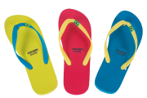
6099206 | INFRADITO UOMO FLAG 40-45 3ASS MOD.VS | 72 | 21,813 |  | 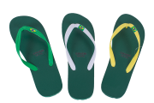
6099207 | INFRADITO UOMO FLAG 40-45 3ASS MOD.G | 72 | 30,378 |  | 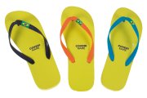
6099208 | INFRADITO UOMO FLAG 40-45 3ASS MOD.GGB | 72 | 29,808 |  | 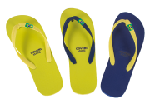
6099209 | INFRADITO UOMO FLAG 40-45 3ASS MOD.BAV | 72 | 19,726 |  | 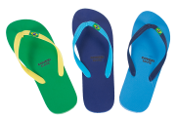
6099210 | INFRADITO DONNA FLAG 35-40 3ASS MOD.BNB | 72 | 17,562 |  | 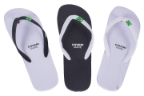
6099212 | INFRADITO DONNA FLAG 35-40 3ASS MOD.V | 72 | 14,757 |  | 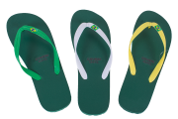
6099213 | INFRADITO DONNA FLAG 35-40 3ASS MOD.GI | 72 | 23,472 |  | 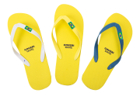
 |  |  | 183,501

